Planilha1
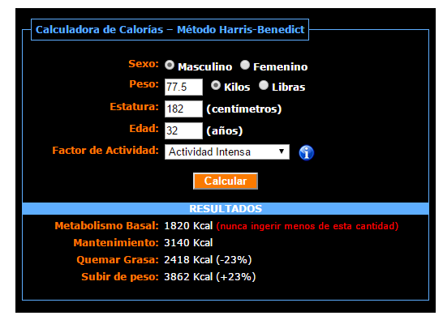
 |  |  |  |  | http://www.adelgazarapido.org/2010/10/calculadora-de-calorias-metodo-harris-benedict/

Desjejum(09:30): PRE TREINO | Kcal | Carboidratos | Proteinas | Gorduras totais
2 Bananas | 137.2 | 36.4 | 1.82 | 0.14
50g de Farelo de Aveia | 123 | 33.11 | 8.65 | 3.52
Oleo de Coco | 135 | 0 | 0 | 15
3 Ovos Mexidos - Vermelho Mantiqueira | 212.63 | 1.51 | 18 | 15.53
Desjejum(09:30): PRE TREINO
3 Ovos Mexidos - Vermelho Mantiqueira | 212.63 | 1.51 | 21.3 | 15.53
50g de Farelo de Aveia | 123 | 33.11 | 8.65 | 3.52
OU
Desjejum(09:30): SEM TREINO
Meio mamão papaia | 62 | 16 | 0.8 | 0.15
25g de Castanha de Caju | 164 | 3.25 | 3.5 | 16.55
4 Ovos Mexidos | 283.52 | 2 | 24 | 20.72

Total | 607.83 | 71.02 | 28.47 | 34.19
 | 509.52 | 21.25 | 28.3 | 37.42

Almoço (13:00) | Kcal | Carboidratos | Proteinas | Gorduras totais

100g de Batata doce cozida ( ) | 77 | 18.4 | 1.6 | 0.1
200g de frango grelhado | 390 | 0 | 60 | 6.4
4 colheres de sopa de Hortaliça ( 100g ) VAGEM QUIABO E ETC
Hortaliça A á vontade - ALFACE TOMATE ETC
Total | 467 | 18.4 | 61.6 | 6.5

Lanche da Tarde (16:00) | Kcal | Carboidratos | Proteinas | Gorduras totais
25g de Castanha do Pará + 3 ovos cozidos | 376.64 | 4.75 | 21.5 | 32.09
25g de Castanha do Pará + Uma Lata de Atum | 364 | 3.25 | 38.5 | 17.35

Total | 364 | 3.25 | 38.5 | 17.35

Jantar (19:30) | Kcal | Carboidratos | Proteinas | Gorduras totais
100g de Batata doce cozida | 77 | 18.4 | 1.6 | 0.1
200g de frango grelhado | 390 | 0 | 60 | 6.4
4 colheres de sopa de Hortaliça ( 100g ) VAGEM QUIABO E ETC
Hortaliça - ALFACE TOMATE ETC
Total | 467 | 18.4 | 61.6 | 6.5

Ceia ANTES DE DORMIR(22:00) | Kcal | Carboidratos | Proteinas | Gorduras totais
4 Ovos ( Mexidos / Cozidos / Omelete ) + Curcuma (Uma colher de sobremesa) | 283.52 | 2 | 24 | 20.72
Total | 283.52 | 2 | 24 | 20.72

 | Kcal | Carboidratos | Proteinas | Gorduras totais
 | 2189.35 | 113.07 | 214.17 | 85.26

 | IDEAL
 | 2418 | 400 | 200 | 268.66666667

